異常事件回報
2022-02-15 |  | 2022-02-16 |  | 2022-02-17 |  | 2022-02-18 |  | 2022-02-19 |  | 2022-02-20 |  | 2022-02-21 |  | 2022-02-22 |  | 2022-02-23 |  | 2022-02-24
漏檢 | 誤判 | 漏檢 | 誤判 | 漏檢 | 誤判 | 漏檢 | 誤判 | 漏檢 | 誤判 | 漏檢 | 誤判 | 漏檢 | 誤判 | 漏檢 | 誤判 | 漏檢 | 誤判 | 漏檢 | 誤判
1 | 1

以下廠方操作人員填寫 |  |  |  |  |  |  |  | 以下AI驗證人員填寫
偵測日期 |  | 偵測時間 |  | 異常狀況敘述 |  |  |  | 圖片驗證結果 |  |  |  | AI判斷結果 |  |  | 人員覆判結果
2022-02-15 |  | 8:15:23 |  | 沒有異物，警報器卻作響，定規停止 |  |  |  | 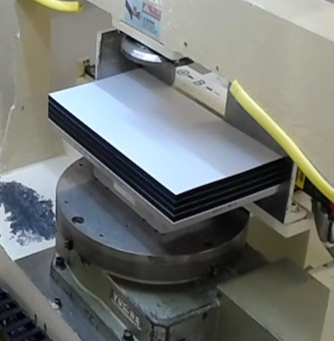 |  |  |  | NG |  |  | 誤判
2022-02-15 |  | 16:56:48 |  | 沒有異物，警報器卻作響，定規停止 |  |  |  | 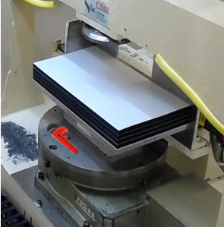 |  |  |  | NG |  |  | 正常
2022-02-15 |  | 20:31:16 |  | 有異物，警報沒作動，定規未停止 |  |  |  | 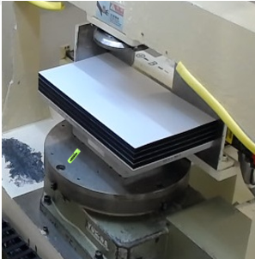 |  |  |  | OK |  |  | 漏檢

